TK_Spolocnosti_vlastnictvo
Tento hárok slúži na zobrazenie tematickej kategórie Spoločnosti a vlastníctvo spoločností tak, ako je definovaná v prílohe Nariadenia - ide o podporný materiál, ktorý umožňuje lepšie pochopenie špecifických atribútov jednotlivých súborov údajov s vysokou hodnotou s cieľom vyplnenia príslušných kariet na nasledujúcich hárkoch.

Spoločnosti a vlastníctvo spoločností Súbory údajov v rozsahu pôsobnosti Tematická kategória spoločnosti a vlastníctvo spoločností sa vzťahuje na súbory údajov, ktoré obsahujú základné informácie o spoločnostiach a dokumenty a účty na úrovni jednotlivých spoločností spolu s kľúčovými vlastnosťami uvedenými ďalej v tabuľke Podmienky uverejňovania a opakovaného použitia a) Súbory údajov sú sprístupnené na opakované použitie - bez zbytočného odkladu po poslednej aktualizácii; - za podmienok licencie Creative Commons BY 4.0, alebo inej, rovnocennej alebo menej reštriktívnej otvorenej licencie, za doplňujúcich podmienok týkajúcich sa opakovaného použitia osobných údajov tam, kde je to relevantné; - v otvorenom, strojovo čitateľnom formáte uznávanom v Únii alebo medzinárodne [XHTML pre dokumenty, na ktoré sa vzťahuje delegované nariadenie Komisie (EÚ) 2018/815; iné formáty, ak to predpisuje platné právo Únie], s úplnými metaúdajmi [v prípade dokumentov v rozsahu pôsobnosti delegovaného nariadenia Komisie (EÚ) 2016/1437 s metaúdajmi uvedenými v uvedenom nariadení, tam, kde je to vhodné; v prípade iných dokumentov s metaúdajmi predpísanými v platnom práve Únie, pokiaľ existuje]; požiadavka strojovej čitateľnosti sa nevzťahuje na údaje uchovávané vo formátoch, ktoré nie sú strojovo čitateľné (napr. naskenované dokumenty a účty spoločnosti) alebo na neštruktúrované/strojovo nečitateľné dátové polia, ktoré sú súčasťou strojovo čitateľných dokumentov; - pomocou rozhraní API a hromadného stiahnutia; - na úrovni jednotlivých spoločností. b) Súbory údajov sú opísané v kompletnej a verejne dostupnej online dokumentácii, ktorá opisuje aspoň štruktúru údajov a ich sémantiku. c) V súboroch údajov sa používajú, tam kde je to možné, verejne dokumentované kontrolované slovníky a taxonómie uznávané medzinárodne alebo v Únii, napríklad základná terminológia v oblasti podnikania
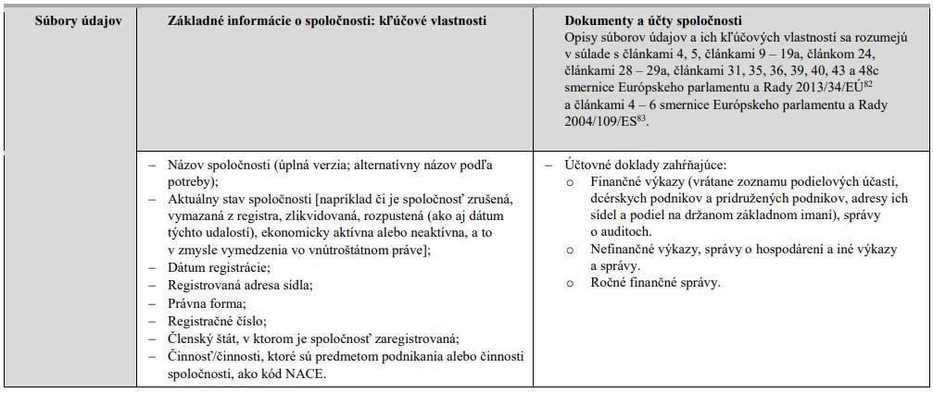

82 Smernica Európskeho parlamentu a Rady 2013/34/EÚ z 26. júna 2013 o ročných účtovných závierkach, konsolidovaných účtovných závierkach a súvisiacich správach určitých druhov podnikov, ktorou sa mení smernica Európskeho parlamentu a Rady 2006/43/ES a zrušujú smernice Rady 78/660/EHS a 83/349/EHS (Ú. v. EÚ L 182, 29.6.2013, s. 19). 83 Smernica Európskeho parlamentu a Rady 2004/109/ES z 15. decembra 2004 o harmonizácii požiadaviek na transparentnosť v súvislosti s informáciami o emitentoch, ktorých cenné papiere sú prijaté na obchodovanie na regulovanom trhu, a ktorou sa mení a dopĺňa smernica 2001/34/ES (Ú. v. EÚ L 390, 31.12.2004, s. 38).

